Sheet1
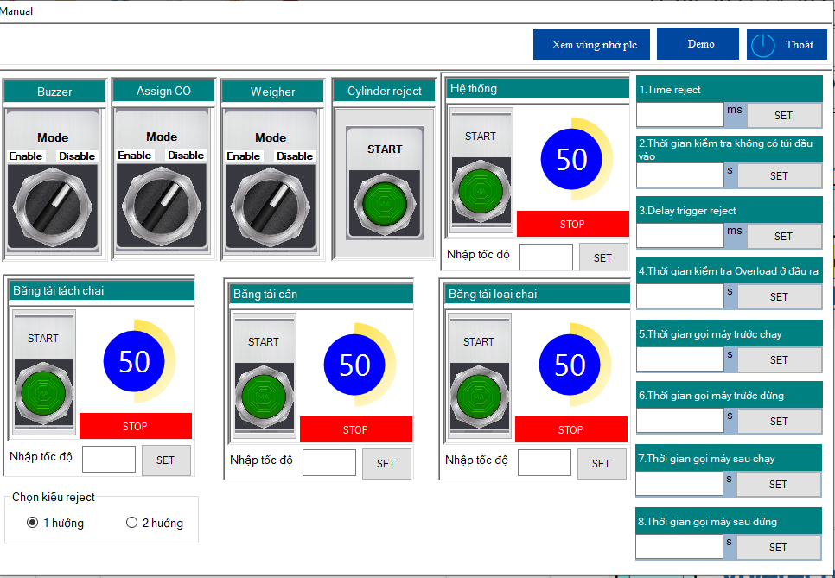
Màn hình chính | Production Management (quản lý mã hàng) |  | Manual (chế độ kiểm tra, cài đặt thông số vận hành) | Danh sách mã lỗi
Ghi nhận giá trị cân, so sánh với Target xuất ra Pass-Fail | Import mã hàng từ excel |  | Cho phép/Không cho phép buzzer | Lỗi Truyền thông PLC với Barcode
Ghi nhận lịch sử cân | Chỉnh sửa mã hàng, lưu chỉnh sửa |  | Cho phép/Không cho phép nhập CO | Lỗi Truyền thông PLC cân IND
Hiển thị trạng thái cửa, reject, buzzer |  |  | Cho phép/Không cho phép đầu cân | Lỗi băng tải vào cân
Hiển thị sản phẩm đang chạy, xác nhận chuyển đổi sản phẩm |  |  | Cho phép/Không cho phép cylinder-reject | Lỗi băng tải cân
Hiển thị các alarms + warning của hệ thống |  |  | Nhập tốc độ băng tải tách chai | Lỗi băng tải loại chai/thùng
Hiển thị trạng thái vận hành máy (run, stop, alarm) |  |  | Nhập tốc độ hệ thống | Lỗi Nút nhấn khẩn
Hiển thị tốc độ máy |  |  | Nhập thời gian báo timeout loại sp | Lỗi quá trọng lượng
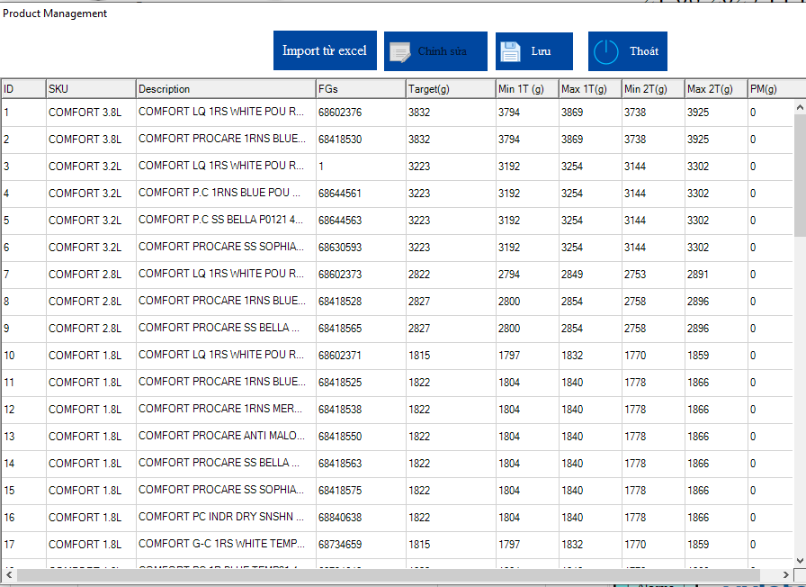
Hiển thị tổng số túi, tổng OK, tổng NG, tổng OverWeight, tổng 1T |  |  | Nhập thời gian kiểm tra không có túi đầu vào | Lỗi kẹt thùng/chai ở vị trí loại
Xóa bộ đếm |  |  | Nhập thời gian chờ kích bộ reject | Lỗi đầy túi trên băng tải loại túi
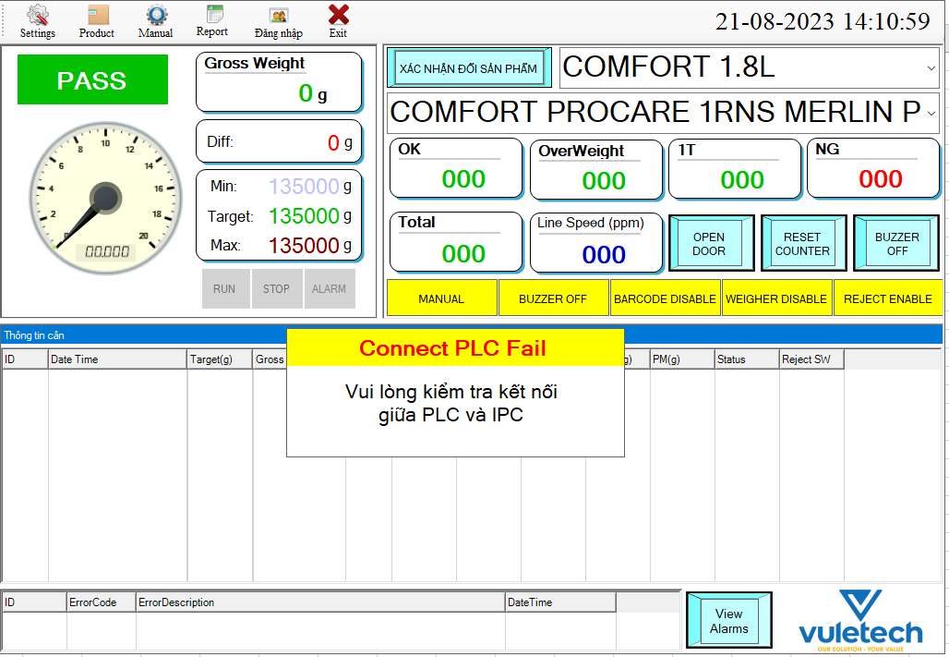
 |  |  | Nhập thời gian kiểm tra overload ở đầu ra | Cửa vị trí băng tải cân mở
 |  |  | Nhập thời gian gọi máy trước chạy | Cửa vị trí lấy túi NG mở
 |  |  | Nhập thời gian gọi máy trước dừng | Lỗi cảm biến vào băng tải cân
 |  |  | Nhập thời gian gọi máy sau chạy | Lỗi cảm biến ra băng tải cân
 |  |  | Nhập thời gian gọi máy sau dừng | Lỗi đầu cân IND570
 |  |  |  | Lỗi quá trọng lượng cân cho phép
 |  |  |  | Lỗi barcode IFM
 |  |  |  | Lỗi mất tín hiệu cân động running
 |  |  |  | Lỗi mất khí nén

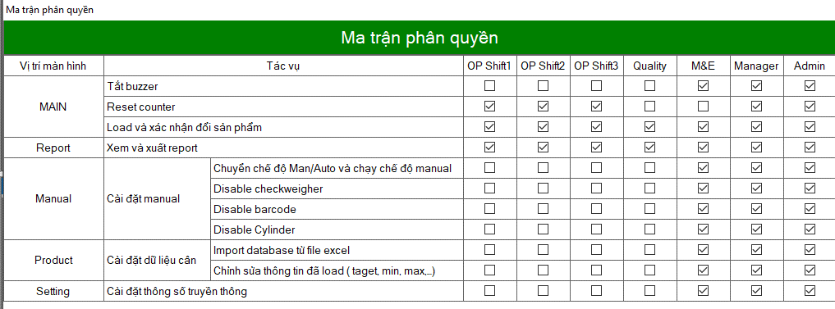
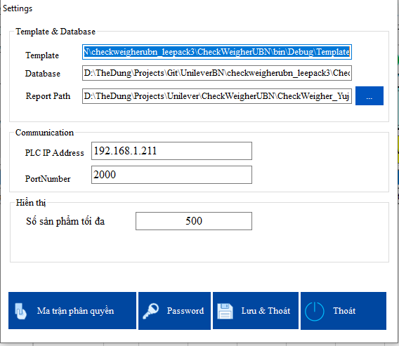
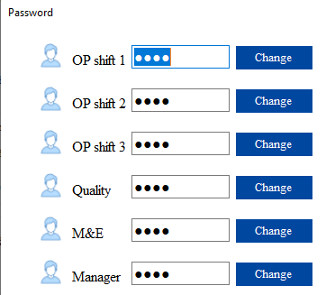
Report (xuất báo cáo) |  | Setting (cài đặt)
Xem báo cáo theo ngày-giờ |  | Cài đặt template xuất báo cáo
Xem báo cáo theo ngày-ca-SKU |  | Cài đặt đường dẫn database
Chế độ preview (xem trước) |  | Cài đặt đường dẫn xuất báo cáo
Chế độ xuất excel |  | Ma trận phân quyền
 |  | Đổi password

